Aufgabe
Nachweis des sommerlichen Wärmeschutzes mit Sonneneintragskennwerten
nach DIN 4108-2 : 2013-02
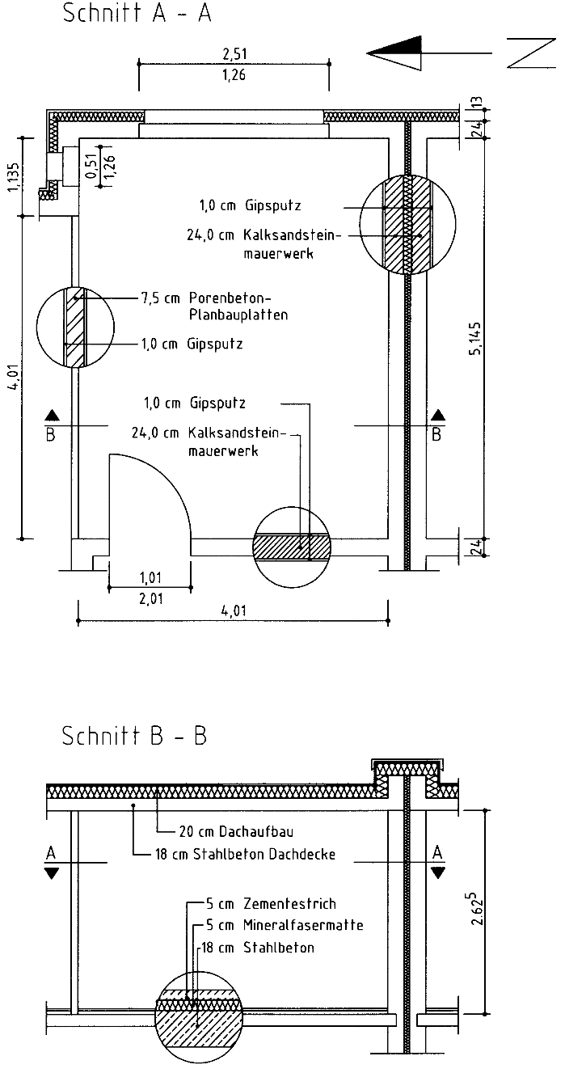

 | Aufgabe:

 | Für den im Bild dargestellten Raum ist der vereinfachte Nachweis
 | des sommerlichen Wärmeschutzes nach DIN 4108-2 zu führen

 | Bei dem nachzuweisenden (kritischen) Raum handle es sich
 | - um einen Wohnraum in einem Mehrfamilienhaus
 | - im Zentrum Hamburgs
 | - mit Wärmeschutzverglasung (g = g0 = 0,58) in den Fenstern,
 | - vor denen kein Sonnenschutz vorgesehen ist

